Tareas Completadas
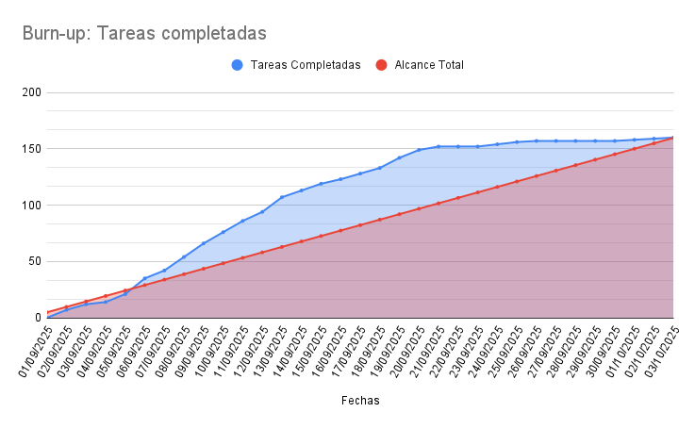
Fechas | Tareas completadas | Alcance Total
01/09/2025 | 0 | 4.84
02/09/2025 | 7 | 9.68
03/09/2025 | 12 | 14.52
04/09/2025 | 14 | 19.36
05/09/2025 | 21 | 24.2
06/09/2025 | 35 | 29.04
07/09/2025 | 42 | 33.88
08/09/2025 | 54 | 38.72
09/09/2025 | 66 | 43.56
10/09/2025 | 76 | 48.4
11/09/2025 | 86 | 53.24
12/09/2025 | 94 | 58.08
13/09/2025 | 107 | 62.92
14/09/2025 | 113 | 67.76
15/09/2025 | 119 | 72.6
16/09/2025 | 123 | 77.44
17/09/2025 | 128 | 82.28
18/09/2025 | 133 | 87.12
19/09/2025 | 142 | 91.96
20/09/2025 | 149 | 96.8
21/09/2025 | 152 | 101.64
22/09/2025 | 152 | 106.48
23/09/2025 | 152 | 111.32
24/09/2025 | 154 | 116.16
25/09/2025 | 156 | 121
26/09/2025 | 157 | 125.84
27/09/2025 | 157 | 130.68
28/09/2025 | 157 | 135.52
29/09/2025 | 157 | 140.36
30/09/2025 | 157 | 145.2
01/10/2025 | 158 | 150.04
02/10/2025 | 159 | 154.88
03/10/2025 | 160 | 159.72

